Quadro3.4
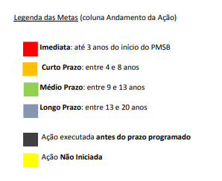
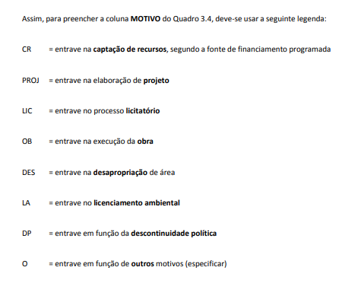
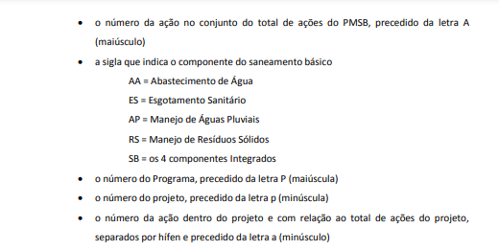
DESCRIÇÃO DA AÇÃO | CLASSFICAÇÃO DA AÇÃO | META / PRAZO | ANDAMENTO DA AÇÃO | TIPO DE PROBLEMA | MOTIVO | JUSTIFICATIVA
 |  |  | 1
(por extenso) | Ex: A1/AA/P1/p1/a1-3 | Programado
 |  | Executado
 |  | Programado
 |  | Executado
 |  | Programado
 |  | Executado
 |  | Programado
 |  | Executado

